상품제안서
카카오프렌즈 신학기 문구세트 2호 | 상품코드: S40457

 |  |  |  |  |  |  | 02-713-8555 | www.synergygift.co.kr
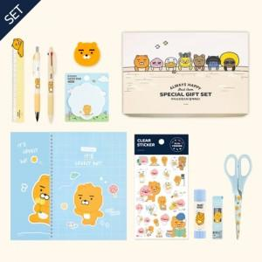

【상세/제작정보】

【인쇄/포장옵션】 | 스티커 / 기본케이스

【공급단가】 | 수량 | 30~ | 100~ | 500~ | 1,000~ | 3,000~
*VAT별도 | 단가 | 12,700원 | 12,050원 | 11,250원 | 11,000원 | 10,800원

【상품 URL】 | https://www.synergygift.co.kr:443/src/goods_detail.php?gdno=40457

